Aktoren
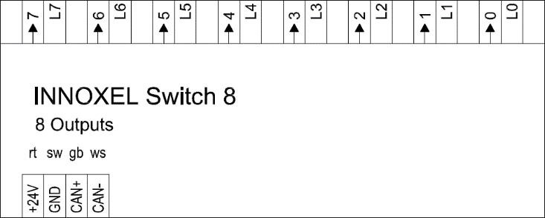
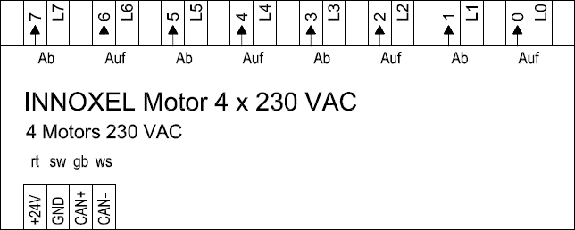
Adresse | O | 00 | Ausgang | Beschreibung | Adresse | O | 10 | Ausgang | Beschreibung
 |  |  | 0 |  |  |  |  | 0/1.
 |  |  | 1 |  |  |  |  | 2/3.
 |  |  | 2 |  |  |  |  | 4/5.
 |  |  | 3 |  |  |  |  | 6/7.
 |  |  | 4
 |  |  | 5
 |  |  | 6
 |  |  | 7 |  | Adresse | O | 11 | Ausgang | Beschreibung
Adresse | O | 01 | Ausgang | Beschreibung |  |  |  | 0/1.
 |  |  | 0 |  |  |  |  | 2/3.
 |  |  | 1 |  |  |  |  | 4/5.
 |  |  | 2 |  |  |  |  | 6/7.
 |  |  | 3
 |  |  | 4
 |  |  | 5
 |  |  | 6 |  | Adresse | O | 12 | Ausgang | Beschreibung
 |  |  | 7 |  |  |  |  | 0/1.
Adresse | O | 02 | Ausgang | Beschreibung |  |  |  | 2/3.
 |  |  | 0 |  |  |  |  | 4/5.
 |  |  | 1 |  |  |  |  | 6/7.
 |  |  | 2
 |  |  | 3
 |  |  | 4
 |  |  | 5 |  | Adresse | O | 13 | Ausgang | Beschreibung
 |  |  | 6 |  |  |  |  | 0/1.
 |  |  | 7 |  |  |  |  | 2/3.
Adresse | O | 03 | Ausgang | Beschreibung |  |  |  | 4/5.
 |  |  | 0 |  |  |  |  | 6/7.
 |  |  | 1
 |  |  | 2
 |  |  | 3
 |  |  | 4 |  | Adresse | D | 00 | Ausgang | Beschreibung
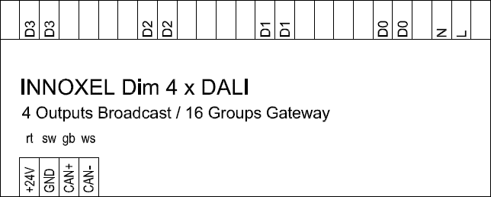
 |  |  | 5 |  |  |  |  | D0
 |  |  | 6 |  |  |  |  | D1
 |  |  | 7 |  |  |  |  | D2
Adresse | O | 04 | Ausgang | Beschreibung |  |  |  | D3
 |  |  | 0
 |  |  | 1
 |  |  | 2
 |  |  | 3 |  | Adresse | D | 04 | Ausgang | Beschreibung
 |  |  | 4 |  |  |  |  | D0
 |  |  | 5 |  |  |  |  | D1
 |  |  | 6 |  |  |  |  | D2
 |  |  | 7 |  |  |  |  | D3
Adresse | O | 05 | Ausgang | Beschreibung
 |  |  | 0
 |  |  | 1
 |  |  | 2 |  | Adresse | D | 08 | Ausgang | Beschreibung
 |  |  | 3 |  |  |  |  | D0
 |  |  | 4 |  |  |  |  | D1
 |  |  | 5 |  |  |  |  | D2
 |  |  | 6 |  |  |  |  | D3
 |  |  | 7
Adresse | O | 06 | Ausgang | Beschreibung
 |  |  | 0
 |  |  | 1
 |  |  | 2
 |  |  | 3
 |  |  | 4
 |  |  | 5
 |  |  | 6
 |  |  | 7
Adresse | O | 07 | Ausgang | Beschreibung
 |  |  | 0
 |  |  | 1
 |  |  | 2
 |  |  | 3
 |  |  | 4
 |  |  | 5
 |  |  | 6
 |  |  | 7

Muster
Adresse | O | 0 | Ausgang | Beschreibung
 |  |  | 0
 |  |  | 1
 |  |  | 2
 |  |  | 3
 |  |  | 4
 |  |  | 5
 |  |  | 6
 |  |  | 7

Adresse | O | 10 | Ausgang | Beschreibung
 |  |  | 0/1.
 |  |  | 2/3.
 |  |  | 4/5.
 |  |  | 6/7.

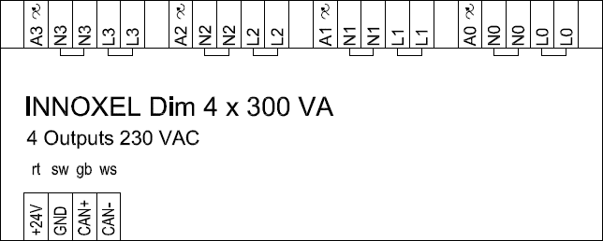
Adresse | D | 0 | Ausgang | Beschreibung
 |  |  | A0
 |  |  | A1
 |  |  | A2
 |  |  | A3

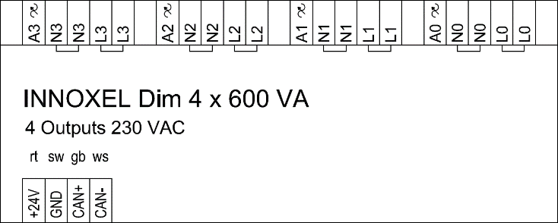
Adresse | D | 1 | Ausgang | Beschreibung
 |  |  | A0
 |  |  | A1
 |  |  | A2
 |  |  | A3

Adresse | D | 2 | Ausgang | Beschreibung
 |  |  | D0
 |  |  | D1
 |  |  | D2
 |  |  | D3

Adresse | O | 0 | Ausgang | Beschreibung
 |  |  | 0
 |  |  | 1
 |  |  | 2
 |  |  | 3
 |  |  | 4
 |  |  | 5
 |  |  | 6
 |  |  | 7
 |  |  | Eingang
 |  |  | 0
 |  |  | 1
 |  |  | 2
 |  |  | 3
 |  |  | 4
 |  |  | 5
 |  |  | 6
 |  |  | 7

